상품제안서
[플레이고] B40 일체형 도킹형 그립쉘 보조배터리 4000mAh 1P | 상품코드: F31601

 |  |  |  |  |  |  | 02-412-0044 | www.easy1.co.kr
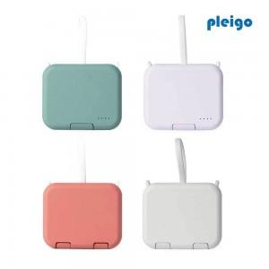

【상세/제작정보】 | <p>1박스입수수량: 20개<br>1박스택배비: 4000원</p><p>100개 미만 주문시,</p><p>레이저인쇄 통합 25,000원, 칼라인쇄 통합 50,000원​​</p>

【인쇄/포장옵션】 | 레이저, 풀칼라 / 포장지포장

【공급단가】 | 수량 | 50~ | 100~ | 500~ | 1,000~ | 2,000~
*VAT별도 | 단가 | 11,900원 | 10,600원 | 9,900원 | 9,700원 | 9,500원

【상품 URL】 | http://www.easy1.co.kr/src/goods_detail.php?gdno=31601

